4-კრებსითი.
მცხეთის მუნიპალიციტეტის მერია

კრებსითი სახარჯთაღრიცხვო გაანგარიშება |  |  | 0.00 | ლარი

mSeneblobis Rirebulebis krebsiTi saxarjTaRricxvo gaangariSeba

შედგენილია 2020 წლის III კვარტლის მიმდინარე ფასებში

# | სახარჯთარრიცხვო ანგარიშის, ხარჯთაღრიცხვის ნომერი | ობიექტის სამუშაოების და ხარჯების დასახელება თავებში | სახარჯთაღრიცხვო ღირებულება, ლარი |  |  |  | საერთო სახარჯთაღრიცხვო ღირებულება
 |  |  | სამშენებლო სამუშაოები | სამონტაჟო სამუშაოები | დანადგარები, ავეჯი და ინვენტარი | სხვა ხარჯები

1 | 2 | 3 | 4 | 5 | 6 | 7 | 8

 |  | მშენებლობის ძირითადი ობიექტები
 | საობიექტო სახარჯთაღრიცხვო გაანგარიშება #1 | ძირითადი შენობა

 |  | ჯამი
 |  | რეზერვი გაუთვალისწინებელ სამუშაოებზე - ფიქსირებული თანხა - 6856 ლარი
 |  | სულ
 |  | დამატებული ღირებულების გადასახადი 18%
 |  | სულ

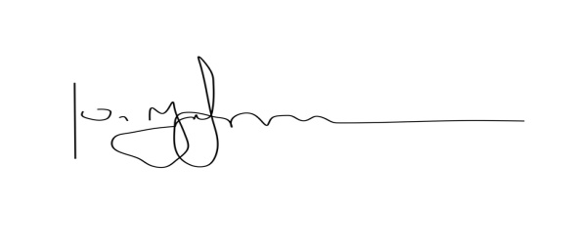

შეადგინა: |  |  |  |  |  | / დ.ურჯუმელაშვილი /

 |  | FNF4

